zadanie 1
Znaleźć rozwiązanie równania
sin(x) = ln(x)
metodą Newtona.
Oszacować błąd po 10 krokach.
wzór: xn+1 = xn - (f(xn) / f'(xn))
x0 = 2,2 |  |  |  |  |  |  |  |  | 2024-01-14
 | błąd
2.2 |  |  | f(x) = sin(x) - ln(x)
2.2192120314 | 0.019212031368 |  | f' sin(x) = cos(x)
2.219107152 | -0.00010487935569 |  | f' ln(x) = 1/x
2.2191071489 | -3.0981754939E-09 |  | f'(x) = cos(x) - 1/x
2.2191071489 | 0
2.2191071489 | 0 |  | błąd maksymalny metody = f(xn)/f'(xn)
2.2191071489 | 0 |  | 1.5644140988
2.2191071489 | 0 |  |  |  | 0.1 | 0.099833416647 | -2.302585093 | 2.4024185096
2.2191071489 | 0 |  | błąd po 10 krokach = 0 |  | 0.2 | 0.1986693308 | -1.6094379124 | 1.8081072432
2.2191071489 | 0 |  | rozwiązanie równania ~=2,219107 |  | 0.3 | 0.29552020666 | -1.2039728043 | 1.499493011
2.2191071489 | 0 |  |  |  | 0.4 | 0.38941834231 | -0.91629073187 | 1.3057090742
2.2191071489 | 0 | ^ tutaj rozwiązaniem jest wartość po lewej od miejsca, gdzie błąd malutki |  |  | 0.5 | 0.4794255386 | -0.69314718056 | 1.1725727192
2.2191071489 | 0 |  |  |  | 0.6 | 0.5646424734 | -0.51082562377 | 1.0754680972
2.2191071489 | 0 |  |  |  | 0.7 | 0.64421768724 | -0.35667494394 | 1.0008926312
2.2191071489 | 0 |  |  |  | 0.8 | 0.7173560909 | -0.22314355131 | 0.94049964221
2.2191071489 | 0 |  |  |  | 0.9 | 0.78332690963 | -0.10536051566 | 0.88868742529
2.2191071489 | 0 |  |  |  | 1 | 0.84147098481 | 0 | 0.84147098481
2.2191071489 | 0 |  |  |  | 1.1 | 0.89120736006 | 0.095310179804 | 0.79589718026
2.2191071489 | 0 |  |  |  | 1.2 | 0.93203908597 | 0.18232155679 | 0.74971752917
2.2191071489 | 0 |  |  | miejsce zerowe po prawej stronie od 2,2 | 1.3 | 0.96355818542 | 0.26236426447 | 0.70119392095
2.2191071489 | 0 |  |  |  | 1.4 | 0.98544972999 | 0.33647223662 | 0.64897749337
2.2191071489 | 0 |  |  |  | 1.5 | 0.9974949866 | 0.40546510811 | 0.5920298785
2.2191071489 | 0 |  |  |  | 1.6 | 0.99957360304 | 0.47000362925 | 0.5295699738
2.2191071489 | 0 |  |  |  | 1.7 | 0.99166481045 | 0.53062825106 | 0.46103655939
2.2191071489 | 0 |  |  |  | 1.8 | 0.97384763088 | 0.5877866649 | 0.38606096598
2.2191071489 | 0 |  |  |  | 1.9 | 0.94630008769 | 0.64185388617 | 0.30444620152
2.2191071489 | 0 |  |  |  | 2 | 0.90929742683 | 0.69314718056 | 0.21615024627
 |  |  |  |  | 2.1 | 0.86320936665 | 0.74193734473 | 0.12127202192
 |  |  |  |  | 2.2 | 0.80849640382 | 0.78845736036 | 0.020039043455
 |  |  |  |  | 2.3 | 0.74570521218 | 0.83290912294 | -0.087203910758
 |  |  |  |  | 2.4 | 0.67546318055 | 0.87546873735 | -0.2000055568
 |  |  |  |  | 2.5 | 0.5984721441 | 0.91629073187 | -0.31781858777
 |  |  |  |  | 2.6 | 0.51550137182 | 0.95551144503 | -0.44001007321
 |  |  |  |  | 2.7 | 0.42737988023 | 0.99325177301 | -0.56587189278
 |  |  |  |  | 2.8 | 0.33498815016 | 1.0296194172 | -0.69463126703
 |  |  |  |  | 2.9 | 0.23924932921 | 1.064710737 | -0.82546140778
 |  |  |  |  | 3 | 0.14112000806 | 1.0986122887 | -0.95749228061
 |  |  |  |  | 3.1 | 0.041580662433 | 1.1314021115 | -1.0898214491
 |  |  |  |  | 3.2 | -0.058374143428 | 1.1631508098 | -1.2215249532
 |  |  |  |  | 3.3 | -0.15774569414 | 1.1939224685 | -1.3516681626
 |  |  |  |  | 3.4 | -0.25554110203 | 1.2237754316 | -1.4793165336
 |  |  |  |  | 3.5 | -0.35078322769 | 1.2527629685 | -1.6035461962
 |  |  |  |  | 3.6 | -0.44252044329 | 1.2809338455 | -1.7234542888
 |  |  |  |  | 3.7 | -0.52983614091 | 1.3083328197 | -1.8381689606
 |  |  |  |  | 3.8 | -0.61185789094 | 1.3350010667 | -1.9468589577
 |  |  |  |  | 3.9 | -0.68776615918 | 1.3609765531 | -2.0487427123
 |  |  |  |  | 4 | -0.75680249531 | 1.3862943611 | -2.1430968564
 |  |  |  |  | 4.1 | -0.81827711106 | 1.4109869737 | -2.2292640848
 |  |  |  |  | 4.2 | -0.87157577241 | 1.4350845253 | -2.3066602977
 |  |  |  |  | 4.3 | -0.91616593675 | 1.4586150227 | -2.3747809594
 |  |  |  |  | 4.4 | -0.95160207389 | 1.4816045409 | -2.4332066148
 |  |  |  |  | 4.5 | -0.97753011767 | 1.5040773968 | -2.4816075144
 |  |  |  |  | 4.6 | -0.99369100363 | 1.5260563035 | -2.5197473071
 |  |  |  |  | 4.7 | -0.99992325756 | 1.5475625087 | -2.5474857663
 |  |  |  |  | 4.8 | -0.99616460884 | 1.5686159179 | -2.5647805267
 |  |  |  |  | 4.9 | -0.98245261262 | 1.5892352051 | -2.5716878177
 |  |  |  |  | 5 | -0.95892427466 | 1.6094379124 | -2.5683621871
 |  |  |  |  | 5.1 | -0.92581468233 | 1.6292405397 | -2.5550552221
 |  |  |  |  | 5.2 | -0.88345465572 | 1.6486586256 | -2.5321132813
 |  |  |  |  | 5.3 | -0.83226744222 | 1.6677068206 | -2.4999742628
 |  |  |  |  | 5.4 | -0.77276448756 | 1.6863989536 | -2.4591634411
 |  |  |  |  | 5.5 | -0.70554032557 | 1.7047480922 | -2.4102884178
 |  |  |  |  | 5.6 | -0.63126663787 | 1.7227665977 | -2.3540332356
 |  |  |  |  | 5.7 | -0.5506855426 | 1.7404661748 | -2.2911517174
 |  |  |  |  | 5.8 | -0.46460217941 | 1.7578579176 | -2.222460097
 |  |  |  |  | 5.9 | -0.37387666483 | 1.7749523509 | -2.1488290157
 |  |  |  |  | 6 | -0.2794154982 | 1.7917594692 | -2.0711749674
 |  |  |  |  | 6.1 | -0.18216250427 | 1.8082887712 | -1.9904512755
 |  |  |  |  | 6.2 | -0.083089402817 | 1.8245492921 | -1.9076386949
 |  |  |  |  | 6.3 | 0.016813900484 | 1.8405496334 | -1.8237357329
 |  |  |  |  | 6.4 | 0.11654920485 | 1.8562979904 | -1.7397487855
 |  |  |  |  | 6.5 | 0.21511998809 | 1.8718021769 | -1.6566821888
 |  |  |  |  | 6.6 | 0.31154136351 | 1.887069649 | -1.5755282855
 |  |  |  |  | 6.7 | 0.40484992062 | 1.9021075264 | -1.4972576058
 |  |  |  |  | 6.8 | 0.49411335114 | 1.9169226122 | -1.422809261
 |  |  |  |  | 6.9 | 0.57843976439 | 1.9315214116 | -1.3530816472
 |  |  |  |  | 7 | 0.65698659872 | 1.9459101491 | -1.2889235503
 |  |  |  |  | 7.1 | 0.72896904013 | 1.960094784 | -1.2311257439
 |  |  |  |  | 7.2 | 0.79366786385 | 1.974081026 | -1.1804131622
 |  |  |  |  | 7.3 | 0.85043662063 | 1.9878743482 | -1.1374377275
 |  |  |  |  | 7.4 | 0.89870809581 | 2.0014800002 | -1.1027719044
 |  |  |  |  | 7.5 | 0.93799997677 | 2.0149030205 | -1.0769030438
 |  |  |  |  | 7.6 | 0.96791967203 | 2.0281482473 | -1.0602285753
 |  |  |  |  | 7.7 | 0.98816823388 | 2.0412203289 | -1.053052095
 |  |  |  |  | 7.8 | 0.99854334537 | 2.0541237337 | -1.0555803883
 |  |  |  |  | 7.9 | 0.99894134184 | 2.0668627595 | -1.0679214176
 |  |  |  |  | 8 | 0.98935824662 | 2.0794415417 | -1.0900832951
 |  |  |  |  | 8.1 | 0.96988981085 | 2.0918640617 | -1.1219742508
 |  |  |  |  | 8.2 | 0.94073055668 | 2.1041341543 | -1.1634035976
 |  |  |  |  | 8.3 | 0.90217183376 | 2.1162555148 | -1.214083681
 |  |  |  |  | 8.4 | 0.85459890809 | 2.1282317058 | -1.2736327978
 |  |  |  |  | 8.5 | 0.79848711262 | 2.1400661635 | -1.3415790509
 |  |  |  |  | 8.6 | 0.73439709787 | 2.1517622033 | -1.4173651054
 |  |  |  |  | 8.7 | 0.66296923008 | 2.1633230257 | -1.5003537956
 |  |  |  |  | 8.8 | 0.58491719289 | 2.1747517215 | -1.5898345286
 |  |  |  |  | 8.9 | 0.50102085646 | 2.1860512767 | -1.6850304203
 |  |  |  |  | 9 | 0.41211848524 | 2.1972245773 | -1.7851060921
 |  |  |  |  | 9.1 | 0.31909836235 | 2.2082744135 | -1.8891760512
 |  |  |  |  | 9.2 | 0.2228899141 | 2.2192034841 | -1.99631357

zadanie 2
Wzór: n-stopnia, n iloczynów; W(x) = y0 + ((Δy0)/1! * h) * (x - x0) + ((Δ2y0)/2! * h^2) * (x - x0)*(x - x1) + ... + ((Δn y0)/n! * h^n) * (x - x0)*(x - x1)*...*(x - xn-1)
Wielomian interpolacyjny Newtona
Funkcja f(x) = e^(x/2)
Punkty węzłowe Xw = -1, 0, 1, 2
Obliczyć błąd maksymalny w punkcie x0 = 1/2 (ze wzoru). Obliczyć błąd rzeczywisty w tym punkcie, rysując w jednym układzie współrzędnych funkcję f(x) i wielomian Newtona w zakresie x ε [-2, 3] z krokiem H = 0,1. Błąd odczytać z wykresu.
błąd interpolacyjny
ε(x) = |f(x) - Wn(x)|
|f(x)-Wn(x)| <= Mn+1 / (n+1)! * |Ωn(x)|
Ωn(x) = (x-x0)*(x-x1)*...*(x-xn)
Mn+1 = sup|fn+1(c)| ← fn to pochodna stopnia n
c ε [a,b]
X | y0 | Δy0 | Δ2y0 | Δ3y0
-1 | 0.60653065971 | 0.39346934029 | 0.25525193041 | 0.16558735665
0 | 1 | 0.6487212707 | 0.42083928706
1 | 1.6487212707 | 1.0695605578
2 | 2.7182818285

X | Y | W
-1 | 0.60653065971 | 0.60653065971 |  | pochodna:
-0.9 | 0.63762815162 | 0.64435409616 |  | f(x)'''' = [e^(x/2)]/16
-0.8 | 0.67032004604 | 0.68268780785
-0.7 | 0.70468808972 | 0.72169738214 |  |  |  | To miałam tylko częściowo dobrze - nie umiem wyliczyć błędu.
-0.6 | 0.74081822068 | 0.76154840638
-0.5 | 0.77880078307 | 0.80240646793
-0.4 | 0.81873075308 | 0.84443715414
-0.3 | 0.86070797643 | 0.88780605237
-0.2 | 0.90483741804 | 0.93267874999
-0.1 | 0.9512294245 | 0.97922083433
0 | 1 | 1.0275978928
0.1 | 1.0512710964 | 1.0779755127
0.2 | 1.1051709181 | 1.1305192814
0.3 | 1.1618342427 | 1.1853947862
0.4 | 1.2214027582 | 1.2427676146
0.5 | 1.2840254167 | 1.3028033538
0.6 | 1.3498588076 | 1.3656675913
0.7 | 1.4190675486 | 1.4315259144
0.8 | 1.4918246976 | 1.5005439104
0.9 | 1.5683121855 | 1.5728871667
1 | 1.6487212707 | 1.6487212707
1.1 | 1.7332530179 | 1.7282118097
1.2 | 1.8221188004 | 1.8115243711
1.3 | 1.915540829 | 1.8988245421
1.4 | 2.0137527075 | 1.9902779103
1.5 | 2.1170000166 | 2.0860500629 |  | formuła: | = $B$4 + $C$4 * (A10 - $A$4) + $D$4 /2 * (A10 - $A$4)*(A10 - $A$5) + $E$4/6 * (A10 - $A$4)*(A10 - $A$6)*(A10 - $A$6)
1.6 | 2.2255409285 | 2.1863065874
1.7 | 2.3396468519 | 2.2912130709
1.8 | 2.4596031112 | 2.400935101
1.9 | 2.5857096593 | 2.515638265
2 | 2.7182818285 | 2.6354881501 |  |  |  |  | -2 | 0.36787944117 | 0.21993221487
 |  |  |  |  |  |  | -1.9 | 0.38674102345 | 0.26176020355
 |  |  |  |  |  |  | -1.8 | 0.40656965974 | 0.3024425939
 |  |  |  |  |  |  | -1.7 | 0.42741493195 | 0.34214497328
 | liczenie pochodnej - potrzebne do błędu |  |  |  | nam potrzebna jest 4. rzędu |  | -1.6 | 0.44932896412 | 0.38103292905
 |  |  |  |  |  |  | -1.5 | 0.47236655274 | 0.41927204855
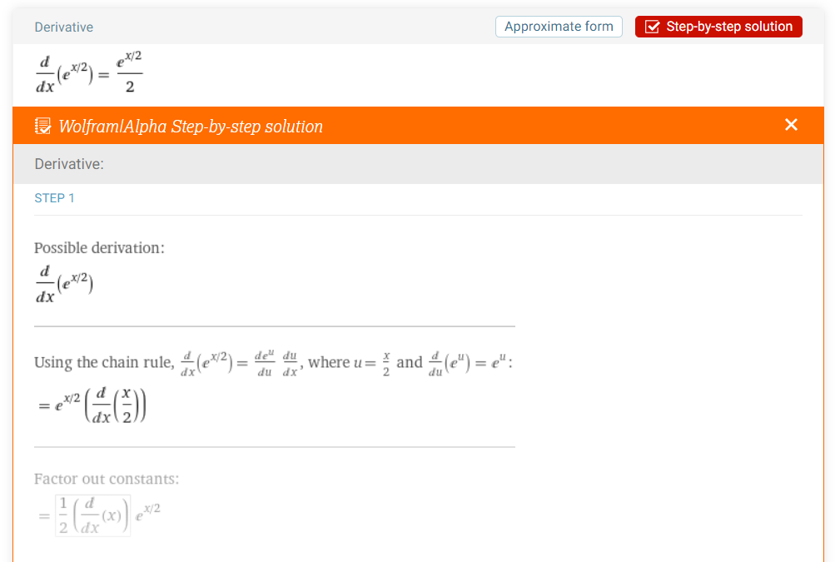
1. |  |  |  |  |  |  | -1.4 | 0.49658530379 | 0.45702791916
 |  |  |  |  |  |  | -1.3 | 0.52204577676 | 0.49446612822
 |  |  |  |  |  |  | -1.2 | 0.54881163609 | 0.5317522631
 |  |  |  |  |  |  | -1.1 | 0.57694981038 | 0.56905191114
 |  |  |  |  |  |  | -1 | 0.60653065971 | 0.60653065971
 |  |  |  |  |  |  | -0.9 | 0.63762815162 | 0.64435409616
 |  |  |  |  |  |  | -0.8 | 0.67032004604 | 0.68268780785
 |  |  |  |  |  |  | -0.7 | 0.70468808972 | 0.72169738214
 |  |  |  |  |  |  | -0.6 | 0.74081822068 | 0.76154840638
 |  |  |  |  |  |  | -0.5 | 0.77880078307 | 0.80240646793
 |  |  |  |  |  |  | -0.4 | 0.81873075308 | 0.84443715414
 |  |  |  |  |  |  | -0.3 | 0.86070797643 | 0.88780605237
 |  |  |  |  |  |  | -0.2 | 0.90483741804 | 0.93267874999
 |  |  |  |  |  |  | -0.1 | 0.9512294245 | 0.97922083433
 |  |  |  |  |  |  | 0 | 1 | 1.0275978928
 |  |  |  |  |  |  | 0.1 | 1.0512710964 | 1.0779755127
 |  |  |  |  |  |  | 0.2 | 1.1051709181 | 1.1305192814
 |  |  |  |  |  |  | 0.3 | 1.1618342427 | 1.1853947862
 |  |  |  |  |  |  | 0.4 | 1.2214027582 | 1.2427676146
 |  |  |  |  |  |  | 0.5 | 1.2840254167 | 1.3028033538
 |  |  |  |  |  |  | 0.6 | 1.3498588076 | 1.3656675913
 |  |  |  |  |  |  | 0.7 | 1.4190675486 | 1.4315259144
 |  |  |  |  |  |  | 0.8 | 1.4918246976 | 1.5005439104
 |  |  |  |  |  |  | 0.9 | 1.5683121855 | 1.5728871667
 |  |  |  |  |  |  | 1 | 1.6487212707 | 1.6487212707
 |  |  |  |  |  |  | 1.1 | 1.7332530179 | 1.7282118097
 |  |  |  |  |  |  | 1.2 | 1.8221188004 | 1.8115243711
 |  |  |  |  |  |  | 1.3 | 1.915540829 | 1.8988245421
 |  |  |  |  |  |  | 1.4 | 2.0137527075 | 1.9902779103
 |  |  |  |  |  |  | 1.5 | 2.1170000166 | 2.0860500629
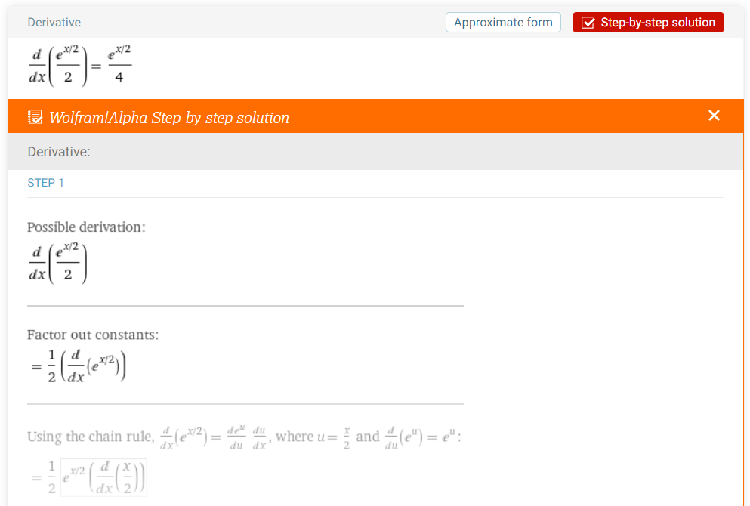
2. |  |  |  |  |  |  | 1.6 | 2.2255409285 | 2.1863065874
 |  |  |  |  |  |  | 1.7 | 2.3396468519 | 2.2912130709
 |  |  |  |  |  |  | 1.8 | 2.4596031112 | 2.400935101
 |  |  |  |  |  |  | 1.9 | 2.5857096593 | 2.515638265
 |  |  |  |  |  |  | 2 | 2.7182818285 | 2.6354881501
 |  |  |  |  |  |  | 2.1 | 2.8576511181 | 2.7606503439
 |  |  |  |  |  |  | 2.2 | 3.0041660239 | 2.8912904336
 |  |  |  |  |  |  | 2.3 | 3.1581929097 | 3.0275740066
 |  |  |  |  |  |  | 2.4 | 3.3201169227 | 3.1696666502
 |  |  |  |  |  |  | 2.5 | 3.4903429575 | 3.3177339519
 |  |  |  |  |  |  | 2.6 | 3.6692966676 | 3.4719414989
 |  |  |  |  |  |  | 2.7 | 3.8574255307 | 3.6324548786
 |  |  |  |  |  |  | 2.8 | 4.0551999668 | 3.7994396784
 |  |  |  |  |  |  | 2.9 | 4.2631145152 | 3.9730614857
 |  |  |  |  |  |  | 3 | 4.4816890703 | 4.1534858877

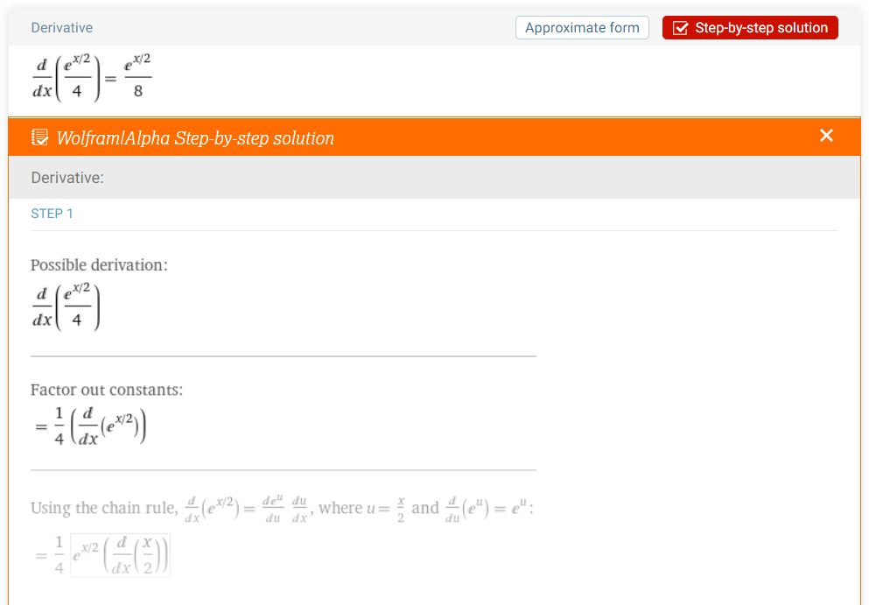
3.


4.

zadanie 3
Obliczyć całkę oznaczoną od 1 do 2 z f(x) = x^(2/3) dx metodą trapezów z krokiem 0,1. Obliczyć błąd za pomocą wzoru. H = 0,1.
Ile wynosi ten błąd dla całki oznaczonej od 0 do 1 z f(x) = x^(2/3) dx?
x | f(x) | It | It-błąd | wartość poprawna | It+błąd |  |  |  | błąd | Tutaj nie umiałam wyliczyć dla całki od 0 do 1. Tego nie mam w notatkach z zajęć.
1 | 1 | 1.3047666845 | 1.3045814993 | < … < | 1.3049518696 |  |  |  | 0.00018518518519
1.1 | 1.0656022368 | 1.2808566252 | 1.28067144 |  | 1.2810418104 |  |  |  | ^ to ważne
1.2 | 1.1292432347 | 1.1711143516 | 1.1709291665 |  | 1.1712995368
1.3 | 1.1911384252 | 1.0550952687 | 1.0549100835 |  | 1.0552804538
1.4 | 1.2514649491 | 0.93296509994 | 0.93277991475 |  | 0.93315028512 | przedział 1 do 2 |  | przedział od 0 do 1
1.5 | 1.3103706971 | 0.80487331763 | 0.80468813244 |  | 0.80505850281 | f''(x) | -0.22222222222 | f''(x) | #DIV/0!
1.6 | 1.3679807573 | 0.6709557449 | 0.67077055972 |  | 0.67114093009 |  | -0.19570289013 |  | -4.7876326445
wzór
It = 1/2 * h * (f0 + fn) + h * n-1Σi=1 f1
|f''(c)| = sup|f''(x)|
|et| = 1/12 * ((b-a)^3)/n^2 * f''(c)
c ε [a,b]
n+1 punktów
1.7 | 1.4244021294 | 0.53133660057 | 0.53115141538 |  | 0.53152178575 |  | -0.17426593127 |  | -1.8999732741
1.8 | 1.4797272446 | 0.39113013186 | 0.39094494668 |  | 0.39131531705 |  | -0.15662569694 |  | -1.1065196905
1.9 | 1.5340366444 | 0.25544193742 | 0.25525675223 |  | 0.2556271226 |  | -0.14188945002 |  | -0.7540048935
2 | 1.587401052 | 0.1243700526 | 0.12418486741 |  | 0.12455523778 |  | -0.12941932811 |  | -0.55996491106
 |  |  |  |  |  |  | -0.11874832963 |  | -0.43912263018
 |  |  |  |  |  |  | -0.1095272687 |  | -0.35753900966
 |  |  |  |  |  |  | -0.10149020882 |  | -0.29922704028
 |  |  |  |  |  |  | -0.094431310827 |  | -0.2557393009 | f''(x) = -2/[9 * x^(4/3)]
 |  |  |  |  |  |  | -0.088188947332 |  | -0.22222222222
uwagi po fakcie
Błąd mam dobrze wyliczony, o ile dobrze pamiętam. Nie umiałam wyliczyć tej całki 0-1, bo na zerze się wywracało.
 |  |  |  |  |  | sup | ~=0,22222
 | 0
 | 0.1
 | 0.2
 | 0.3 |  |  | liczenie pochodnej
 | 0.4 |  |  | f(x) = x^(2/3)
 | 0.5
 | 0.6 |  |  | f'(x) = 2/[3 * x^(1/3)]
 | 0.7 |  |  | f''(x) = -2/[9 * x^(4/3)]
 | 0.8
 | 0.9
 | 1

